Caracteristicas
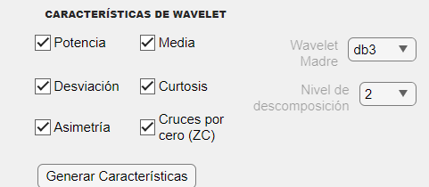
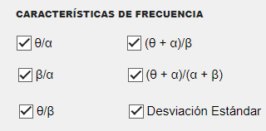
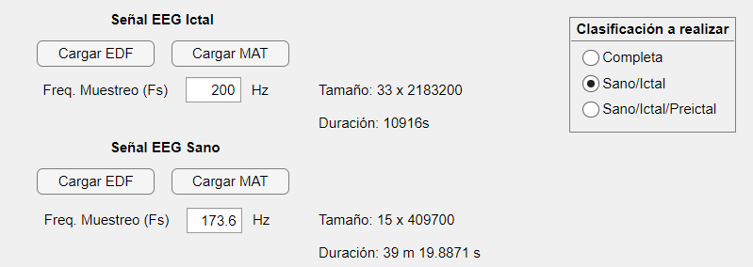
 | Hora de inicio | Hora finalización | Duración
Tiempo continuo | 14:54:00 | 15:33:07 | 0:39:07
Wavelet | 15:35:00 | 15:35:32 | 0:00:32
θ/α | 17:10:25 | 18:26:52 | 1:16:27
 | 18:30:00 | 19:34:27 | 1:04:27
 | 19:38:00 | 20:44:07 | 1:06:07

